상품제안서
파스텔 모던 휴대용 방수 캐리어 보스턴백 폴딩백 | 상품코드: S30806

 |  |  |  |  |  |  | 02-713-8555 | www.synergygift.co.kr
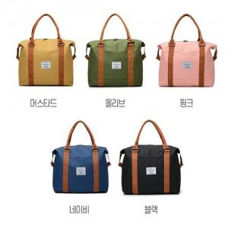

【상세/제작정보】

【인쇄/포장옵션】 | 실크 / OPP(비닐)

【공급단가】 | 수량 | 50~ | 100~ | 300~ | 1,000~ | 3,000~
*VAT별도 | 단가 | 8,710원 | 8,240원 | 7,830원 | 7,630원 | 7,500원

【상품 URL】 | https://www.synergygift.co.kr:443/src/goods_detail.php?gdno=30806

